상품제안서
블루 체크패턴 돗자리(대) | 상품코드: F25824

 |  |  |  |  |  |  | 02-412-0044 | www.easy1.co.kr
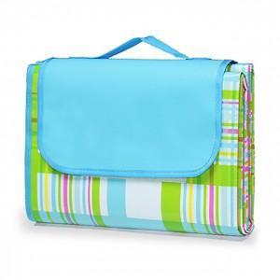

【상세/제작정보】 | 기본수량 미만 인쇄불가 실크인쇄

【인쇄/포장옵션】 | 실크 / 포장불가능

【공급단가】 | 수량 | 100~ | 300~ | 500~ | 1,000~ | 3,000~
*VAT별도 | 단가 | 5,360원 | 5,270원 | 5,140원 | 5,050원 | 4,910원

【상품 URL】 | http://www.easy1.co.kr/src/goods_detail.php?gdno=25824

